Scan
 |  | 跨距： | 12
請輸入地震力篩選樓層： |  |  | 2F

SCAN

 |  |  |  |  |  |  |  |  |  |  |  |  |  |  |  |  |  |  | EQXP/P= | 0.0861 |  |  |  |  |  |  |  | EQXP/0SPECX= |  | 1.3364
 |  |  |  |  |  |  |  |  |  |  |  |  |  |  |  |  |  |  | EQV/P= | 0.1096 |  |  |  |  |  |  |  | EQXP/SPECX MAX= |  | 0.9070

 | DL | Story | P | W | FloorArea | Unit Weight | DL | Story | M(UX) | W | FloorArea | Unit Weight | LL | Story | P | W | FloorArea | Unit Weight | 地震力-靜態 |  |  |  |  |  |  |  |  | 地震力-動態
 |  | RF | 131.57 | 131.57 | 432 | 0.30 |  | RF | 12.274606 | 120.41388486 | 432 | 0.28 |  | RF | 129.6 | 129.6 | 432 | 0.30 | Story | Load | Loc | P | VX | VY | T | MX | MY | Story | Load | Loc | P | VX | VY | T | MX | MY
 |  | 4F | 263.14 | 131.57 | 432 | 0.30 |  | 4F | 13.254594 | 130.02756714 | 432 | 0.30 |  | 4F | 259.2 | 129.6 | 432 | 0.30 | 2F | DL | Bottom | 528.68 | 0 | 0 | 0 | 0 | -9516.206 | 2F | EQX | Bottom | 0 | -45.53 | 0 | 0 | 0 | -569.12
 |  | 3F | 394.71 | 131.57 | 432 | 0.30 |  | 3F | 13.254594 | 130.02756714 | 432 | 0.30 |  | 3F | 388.8 | 129.6 | 432 | 0.30 | 2F | EQX | Bottom | 0 | -45.53 | 0 | 0 | 0 | -569.12 | 2F | 0SPECX | Bottom | 0 | 34.07 | 0 | 0 | 0 | 398.758
 |  | 2F | 528.68 | 133.97 | 432 | 0.31 |  | 2F | 13.377092 | 131.22927252 | 432 | 0.30 |  | 2F | 518.4 | 129.6 | 432 | 0.30 | 2F | EQV | Bottom | 57.94 | 0 | 0 | 0 | 0 | -1042.976 | 2F | SPECXF MAX | Bottom | 0 | 50.2 | 0 | 0 | 0 | 587.49
 |  | BASE |  |  |  |  |  | BASE | 1.102487 | 10.81539747 | 432 | 0.03 |  | BASE
 |  | Totals |  |  |  |  |  | Totals | 53.263372 | 522.51367932 | 432 | 1.21 |  | Totals

LinearCut
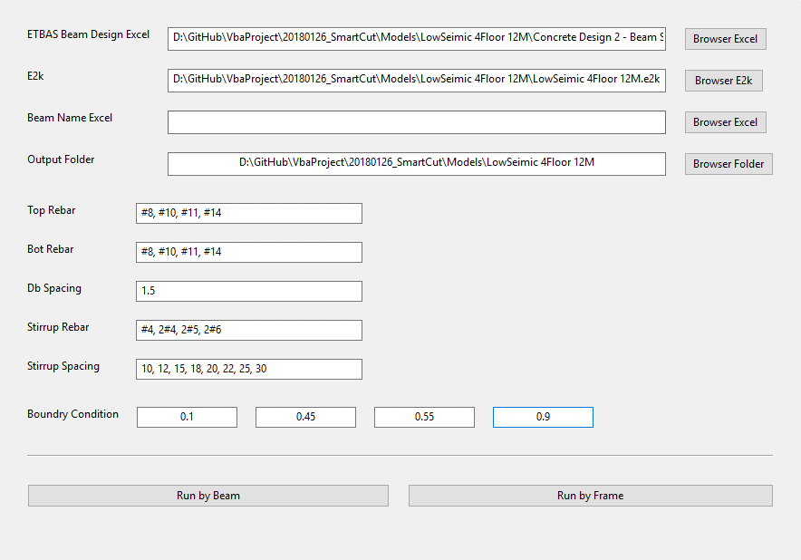

EQB
 |  |  |  |  |  | 功能： | 1 | 篩選 Assembled Point Masses
 |  |  |  |  |  |  | 2 | 依據耐震設計規範2.12節
EQB
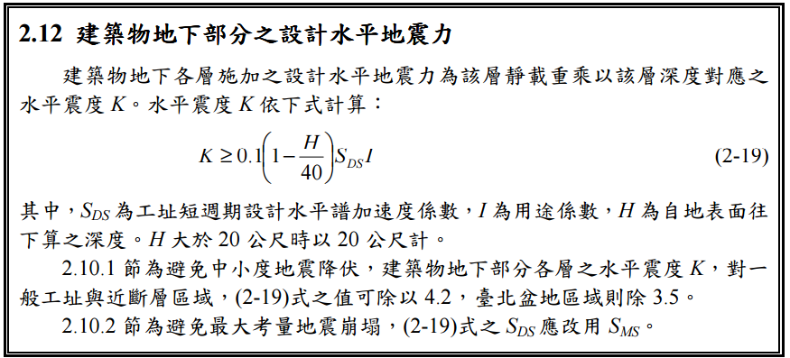

Story | H | SDS | I | UX | K | W | EQXB | UY | W | EQYB
1F | 0 | 0.6 | 1 |  | 0.06
B1
B2
B3
B4
B5
B6
B7
B8
B9
B10

